1ER TRIM
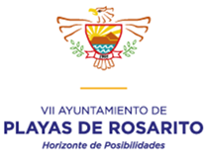

H. AYUNTAMIENTO DE PLAYAS DE ROSARITO, B.C.

APLICACIÓN DE APORTACIONES PARA EL FORTALECIMIENTO DE LOS MUNICIPIOS
( FORTAMUN ) *

PRIMER TRIMESTRE DE 2019

DESTINO DE LAS APORTACIONES | MONTO PAGADO
DEUDA PUBLICA (CAPITAL Y INTERESES) | $4,661,562
SEGURIDAD PUBLICA (SALARIOS Y PRESTACIONES) | $5,761,107

TOTAL | $10,422,669

* Norma para establecer la estructura de informacion del formato de aplicación de recursos del Fondo de aportaciones para el fortalecimiento de los municipios y de las demarcaciones territoriales del Distrito Federal (FORTAMUN). Publicada en el Diario oficial de la Federacion el dia 4 de abril de 2013, tercera seccion.

J. JAVIER PICHARDO MERLOS
NOMBRE DEL RESPONSABLE
JEFE DE PROGRAMAS FEDERALES
CARGO

FIRMA

